Titel

Statistischer Bericht
VGR Investitionen
4. Vierteljahr 2025
EVAS-Nummer
81000
Ergänzung zur Datenbank
GENESIS-Online
Die Datenbank des Statistischen Bundesamtes
leer
Erschienen am 27. März 2026
Informationen zur Barrierefreiheit
Inhaltsübersicht
Ende des Titelblatts.

GENESIS-Online
zur Inhaltsübersicht
Übersicht GENESIS-Online
Für den Bereich VGR Investitionen sind in GENESIS-Online folgende Abrufmöglichkeiten gegeben:
Code | Inhalt | Zeitraum
81000-0019 | Verwendung des Bruttoinlandsprodukts (nominal/preisbereinigt) | Jahre ab 1991
81000-0020 | Verwendung des Bruttoinlandsprodukts (nominal/preisbereinigt), Original- und bereinigte Daten | Quartale ab 1991
81000-0023 | Bruttoanlageinvestitionen (nominal/ preisbereinigt) | Jahre ab 1991
81000-0024 | Bruttoanlageinvestitionen (nominal/ preisbereinigt), Original- und bereinigte Daten | Quartale ab 1991
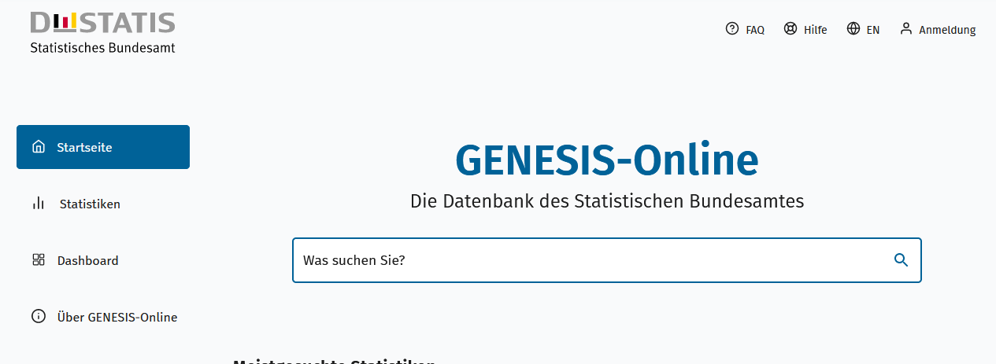
Geben Sie den Code
(z. B. 81000-0019) in das Suchfenster der Datenbank GENESIS-Online ein.
81000-0025 | Bruttoanlageinvestitionen des Staates und der nichtstaatlichen Sektoren (nominal/preisbereinigt) | Jahre ab 1991
81000-0026 | Bruttoanlageinvestitionen des Staates und der nichtstaatlichen Sektoren(nominal/preisbereinigt), Original- und bereinigte Daten | Quartale ab 1991
81000-0033 | Deflatoren, Verwendung des Bruttoinlandsprodukts | Jahre ab 1991
81000-0034 | Deflatoren, Verwendung des Bruttoinlandsprodukts, Original- und bereinigte Daten | Quartale ab 1991
81000-0107 | Abschreibungen (nominal/preisbereinigt), Wirtschaftsbereiche, Anlagearten | Jahre ab 1991
81000-0115 | Bruttoanlageinvestitionen (nominal/ preisbereinigt), Wirtschaftsbereiche, Anlagearten | Jahre ab 1991
81000-0121 | Bruttoanlageinvestitionen (nominal/ preisbereinigt), Gütergruppen | Jahre ab 1991
81000-0124 | Hauptaggregate der Sektoren, Wirtschafts-Sektoren, Hauptaggregatarten | Jahre ab 1991
81000-0131 | Hauptaggregate des Staates, Staatliche Teilsektoren, Hauptaggregatarten | Jahre ab 1991
81000-0132 | Einnahmen und Ausgaben des Staates, Staatliche Teilsektoren, Einnahme- und Ausgabearten | Jahre ab 1991
81000-0133 | Einnahmen und Ausgaben der Sozialversicherung, Sozialversicherungszweige, Einnahme- und Ausgabearten | Jahre ab 1991
81000-0136 | Ausgaben des Staates, Staatliche Teilsektoren, Aufgabenbereiche | Jahre ab 1991
81000-0138 | Ausgaben des Staates, Aufgabenbereiche des Staates (COFOG) | Jahre ab 1991
Ende der Übersicht der GENESIS-Online-Tabellen.

